Worksheet
Изображение* | ID | Код | Артикул* | Название товара* | Цена, руб.* | Основной | Удаленный | В пути | 0 | Ваш заказ
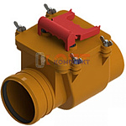 | 822195 | KAN-210071 |  | клапан обратный канализ. ТП-85.100 (110) | 0.00 руб. | 0 | 0 | 0 | шт |  | 0
 | 822196 | KAN-210072 |  | клапан обратный канализ. ТП-86.50 (50) | 0.00 руб. | 0 | 0 | 0 | шт |  | 0
 | 870287 | STL-001003 |  | ремонтный переход чугун-пластик 110мм (1/24шт) | 700.00 руб. | >10 | 0 | 0 | шт |  | 0
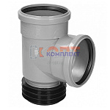 | 874599 | STL-001001 |  | Тройник ремонтный чугун-пластик 110х110х90 град. пластик (1/12шт) | 1 440.00 руб. | 10 | 0 | 0 | шт |  | 0
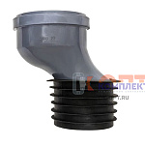 | 874598 | STL-001002 |  | Эксцентрик ремонтный чугун-пластик 110 мм со смещением 50мм 1/27 | 1 240.00 руб. | >25 | 0 | 0 | шт |  | 0

